theta
 | i | 反射するごとにnum_chずつ拡張
j | 1 | 1 | 1 | 1 | None | None | None | None | None | None | None | None | None | None | None | None | None | None | None | None
 | 1 | 1 | 1 | 1 | 2 | None | None | None | None | None | None | None | None | None | None | None | None | None | None | None
 | 1 | 1 | 1 | 1 | 2 | 2 | None | None | None | None | None | None | None | None | None | None | None | None | None | None
 | 1 | 1 | 1 | 1 | 2 | 2 | 2 | None | None | None | None | None | None | None | None | None | None | None | None | None
 | None | 2 | 2 | 2 | 2 | 2 | 2 | 2 | None | None | None | None | None | None | None | None | None | None | None | None
すべり面境界
⇒すべり面の境界の角度に相当
 | None | None | 2 | 2 | 2 | 2 | 2 | 2 | 3 | None | None | None | None | None | None | None | None | None | None | None
 | None | None | None | 2 | 2 | 2 | 2 | 2 | 3 | 3 | None | None | None | None | None | None | None | None | None | None
 | None | None | None | None | 2 | 2 | 2 | 2 | 3 | 3 | 3 | None | None | None | None | None | None | None | None | None
 | None | None | None | None | None | 3 | 3 | 3 | 3 | 3 | 3 | 3 | None | None | None | None | None | None | None | None
 | None | None | None | None | None | None | 3 | 3 | 3 | 3 | 3 | 3 | 4 | None | None | None | None | None | None | None
 | None | None | None | None | None | None | None | 3 | 3 | 3 | 3 | 3 | 4 | 4 | None | None | None | None | None | None
 | None | None | None | None | None | None | None | None | 3 | 3 | 3 | 3 | 4 | 4 | 4 | None | None | None | None | None
燃焼室底部境界
⇒燃焼室底部の角度に相当
 | None | None | None | None | None | None | None | None | None | 4 | 4 | 4 | 4 | 4 | 4 | 4 | None | None | None | None
 | None | None | None | None | None | None | None | None | None | None | 4 | 4 | 4 | 4 | 4 | 4 | 5 | None | None | None
 | None | None | None | None | None | None | None | None | None | None | None | 4 | 4 | 4 | 4 | 4 | 5 | 5 | None | None
 | None | None | None | None | None | None | None | None | None | None | None | None | 4 | 4 | 4 | 4 | 5 | 5 | 5 | None
 | None | None | None | None | None | None | None | None | None | None | None | None | None | 5 | 5 | 5 | 5 | 5 | 5 | 5
 | None | None | None | None | None | None | None | None | None | None | None | None | None | None | 5 | 5 | 5 | 5 | 5 | 5
 | None | None | None | None | None | None | None | None | None | None | None | None | None | None | None | 5 | 5 | 5 | 5 | 5
 | None | None | None | None | None | None | None | None | None | None | None | None | None | None | None | None | 5 | 5 | 5 | 5

intercept_plus
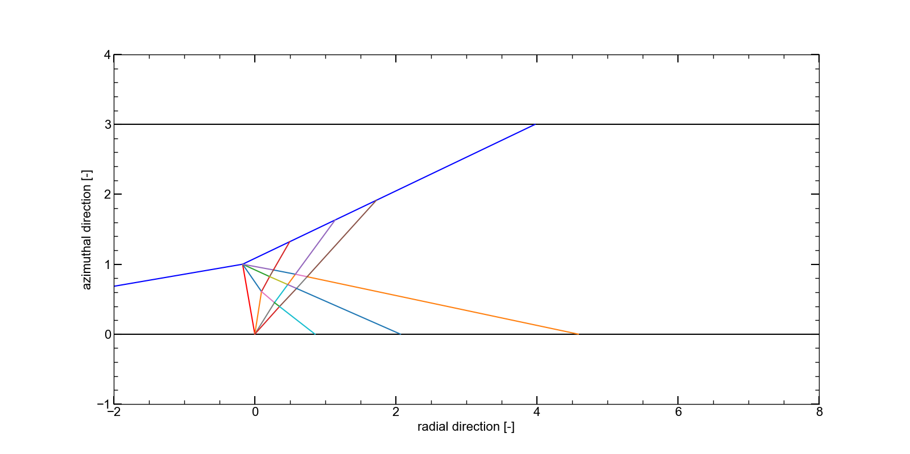
 | i | 反射するごとにnum_chずつ拡張
j | None | None | None | None | None | None | None | None | None | None | None | None | None | None | None | None | None | None | None | None
 | 1 | 1 | 1 | 1 | None | None | None | None | None | None | None | None | None | None | None | None | None | None | None | None
 | 1 | 1 | 1 | 1 | 2 | None | None | None | None | None | None | None | None | None | None | None | None | None | None | None
 | 1 | 1 | 1 | 1 | 2 | 2 | None | None | None | None | None | None | None | None | None | None | None | None | None | None
 | None | 2 | 2 | 2 | 2 | 2 | 2 | None | None | None | None | None | None | None | None | None | None | None | None | None
 | None | None | 2 | 2 | 2 | 2 | 2 | 2 | None | None | None | None | None | None | None | None | None | None | None | None
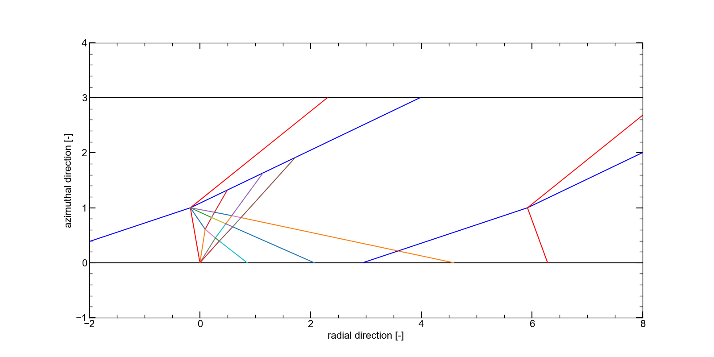
 | None | None | None | 2 | 2 | 2 | 2 | 2 | 3 | None | None | None | None | None | None | None | None | None | None | None
 | None | None | None | None | 2 | 2 | 2 | 2 | 3 | 3 | None | None | None | None | None | None | None | None | None | None
 | None | None | None | None | None | 3 | 3 | 3 | 3 | 3 | 3 | None | None | None | None | None | None | None | None | None
 | None | None | None | None | None | None | 3 | 3 | 3 | 3 | 3 | 3 | None | None | None | None | None | None | None | None
 | None | None | None | None | None | None | None | 3 | 3 | 3 | 3 | 3 | 4 | None | None | None | None | None | None | None
 | None | None | None | None | None | None | None | None | 3 | 3 | 3 | 3 | 4 | 4 | None | None | None | None | None | None
 | None | None | None | None | None | None | None | None | None | 4 | 4 | 4 | 4 | 4 | 4 | None | None | None | None | None
 | None | None | None | None | None | None | None | None | None | None | 4 | 4 | 4 | 4 | 4 | 4 | None | None | None | None
 | None | None | None | None | None | None | None | None | None | None | None | 4 | 4 | 4 | 4 | 4 | 5 | None | None | None
 | None | None | None | None | None | None | None | None | None | None | None | None | 4 | 4 | 4 | 4 | 5 | 5 | None | None
 | None | None | None | None | None | None | None | None | None | None | None | None | None | 5 | 5 | 5 | 5 | 5 | 5 | None
 | None | None | None | None | None | None | None | None | None | None | None | None | None | None | 5 | 5 | 5 | 5 | 5 | 5
 | None | None | None | None | None | None | None | None | None | None | None | None | None | None | None | 5 | 5 | 5 | 5 | 5
 | None | None | None | None | None | None | None | None | None | None | None | None | None | None | None | None | 5 | 5 | 5 | 5

